AIRMATE TEBAL 100 mm
PT. CHITOSE INTERNASIONAL Tbk.
Quality Control (QC)
TEST PRODUCT REPORT
NO.REFERENSI | TANGGAL TERBIT |  |  |  | TANGGAL UJI | GAMBAR :
- | 10 November 2025 |  |  |  | 07 November 2025
NAMA PRODUK / MODEL | AIRMATE
PART / NAMA KOMPONEN | AIRMATE TEBAL 100 mm
 | ( Recovery Rate )

 |  |  | Produk Baru / Model
ALASAN PENGUJIAN |  | √ | Revisi (Test Kompresi untuk mengukur Recovery Rate Airmate)
 |  |  | Keluhan Pelanggan
 |  |  | Lainnya :

PENGUJIAN | Standar Pengujian Mengacu kepada :
 | JIS K-6400-4:2004,Method B
TUJUAN PENGUJIAN | Untuk memahami seberapa tahan lama kasur / airmate terhadap
 | Tingkat Pemulihannya ( Recovery Rate ) dan Kepadatan (Density )

1
2
4
3
NAMA MESIN UJI | TEST KOMPRESI
 | a. | Airmate :
KONDISI PENGUJIAN |  | Kompresi airmate hingga 50% dari tebal |  |  |  |  |  | sisi depan & samping kanan |  | sisi belakang & samping kiri
 | b. | Frekuensi Test :
 |  | 80.000 kali |  |  |  |  | No | Before | After | Selisih | % | Penyusutan
 | c. | Pengecekkan Hasil : |  |  |  |  | 1 | 101 | 98 | 3 | 97.03% | 2.97%
 |  | 30 menit setelah airmate dikeluarkan dari mesin test |  |  |  |  | 2 | 101 | 98 | 3 | 97.03% | 2.97%
SYARAT LULUS UJI | Penyusutan Maksimal : |  |  |  |  |  | 3 | 99 | 95 | 4 | 95.96% | 4.04%
 | 15% dari dimensi / standar ukuran awal |  |  |  |  |  | 4 | 100 | 97 | 3 | 97.00% | 3.00%

HASIL |  | √ | LULUS UJI |  | TIDAK LULUS UJI |  | (satuan dalam mm)

TANGGAL : 10 NOVEMBER 2025 |  |  |  |  |  | DESKRIPSI / KETERANGAN HASIL UJI
DIUJI OLEH | DICEK OLEH |  |  | DISETUJUI OLEH |  | Berdasarkan Hasil Uji :
 |  |  |  |  |  | 1. | Recovery Rate pada Airmate Tebal 100 mm = 95.96 ~ 97.03%
 |  |  |  |  |  | 2. | Lifespan = 3 ~ 8 Tahun

Feri Pebriana | Yulan Septian |  |  | Shanty.M
QC Testing | Kepala Bagian QC |  |  | Manager QC

AIRMATE TEBAL 35 mm
PT. CHITOSE INTERNASIONAL Tbk.
Quality Control (QC)
TEST PRODUCT REPORT
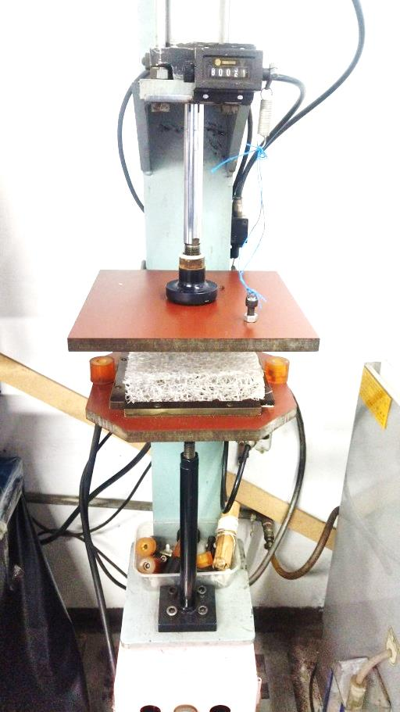
NO.REFERENSI | TANGGAL TERBIT |  |  |  | TANGGAL UJI | GAMBAR :
- | 11 November 2025 |  |  |  | 10 November 2025
NAMA PRODUK / MODEL | AIRMATE
PART / NAMA KOMPONEN | AIRMATE TEBAL 35 mm
 | ( Recovery Rate )

 |  |  | Produk Baru / Model
ALASAN PENGUJIAN |  | √ | Revisi (Test Kompresi untuk mengukur Recovery Rate Airmate)
 |  |  | Keluhan Pelanggan
 |  |  | Lainnya :

PENGUJIAN | Standar Pengujian Mengacu kepada :
 | JIS K-6400-4:2004,Method B
TUJUAN PENGUJIAN | Untuk memahami seberapa tahan lama kasur / airmate terhadap
 | Tingkat Pemulihannya ( Recovery Rate ) dan Kepadatan (Density )

1
2
4
3
NAMA MESIN UJI | TEST KOMPRESI
 | a. | Airmate :
KONDISI PENGUJIAN |  | Kompresi airmate hingga 50% dari tebal |  |  |  |  |  | sisi depan & samping kanan |  | sisi belakang & samping kiri
 | b. | Frekuensi Test :
 |  | 80.000 kali |  |  |  |  | No | Before | After | Selisih | % | Penyusutan
 | c. | Pengecekkan Hasil : |  |  |  |  | 1 | 38 | 37 | 1 | 97.37% | 2.63%
 |  | 30 menit setelah airmate dikeluarkan dari mesin test |  |  |  |  | 2 | 39 | 38 | 1 | 97.44% | 2.56%
SYARAT LULUS UJI | Penyusutan Maksimal : |  |  |  |  |  | 3 | 38 | 37 | 1 | 97.37% | 2.63%
 | 15% dari dimensi / standar ukuran awal |  |  |  |  |  | 4 | 37 | 36 | 1 | 97.30% | 2.70%

HASIL |  | √ | LULUS UJI |  | TIDAK LULUS UJI |  | (satuan dalam mm)

TANGGAL : 11 NOVEMBER 2025 |  |  |  |  |  | DESKRIPSI / KETERANGAN HASIL UJI
DIUJI OLEH | DICEK OLEH |  |  | DISETUJUI OLEH |  | Berdasarkan Hasil Uji :
 |  |  |  |  |  | 1. | Recovery Rate pada Airmate Tebal 35 mm = 97.30 ~ 97.44%
 |  |  |  |  |  | 2. | Lifespan = 5 ~ 8 Tahun

Feri Pebriana | Yulan Septian |  |  | Shanty.M
QC Testing | Kepala Bagian QC |  |  | Manager QC

AIRMATE TEBAL 50 mm
PT. CHITOSE INTERNASIONAL Tbk.
Quality Control (QC)
TEST PRODUCT REPORT
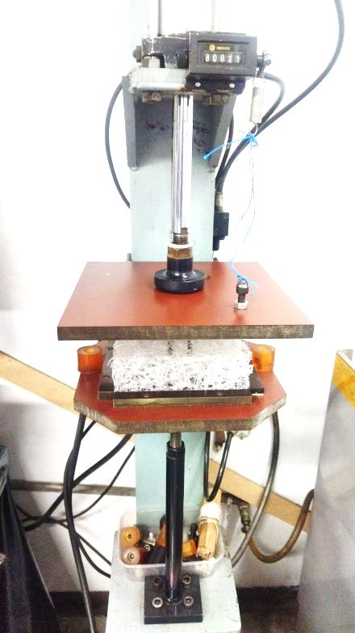
NO.REFERENSI | TANGGAL TERBIT |  |  |  | TANGGAL UJI | GAMBAR :
- | 13 November 2025 |  |  |  | 12 November 2025
NAMA PRODUK / MODEL | AIRMATE
PART / NAMA KOMPONEN | AIRMATE TEBAL 50 mm
 | ( Recovery Rate )

 |  |  | Produk Baru / Model
ALASAN PENGUJIAN |  | √ | Revisi (Test Kompresi untuk mengukur Recovery Rate Airmate)
 |  |  | Keluhan Pelanggan
 |  |  | Lainnya :

PENGUJIAN | Standar Pengujian Mengacu kepada :
 | JIS K-6400-4:2004,Method B
TUJUAN PENGUJIAN | Untuk memahami seberapa tahan lama kasur / airmate terhadap
 | Tingkat Pemulihannya ( Recovery Rate ) dan Kepadatan (Density )

1
2
4
3
NAMA MESIN UJI | TEST KOMPRESI
 | a. | Airmate :
KONDISI PENGUJIAN |  | Kompresi airmate hingga 50% dari tebal |  |  |  |  |  | sisi depan & samping kanan |  | sisi belakang & samping kiri
 | b. | Frekuensi Test :
 |  | 80.000 kali |  |  |  |  | No | Before | After | Selisih | % | Penyusutan
 | c. | Pengecekkan Hasil : |  |  |  |  | 1 | 57 | 54 | 1 | 94.74% | 5.26%
 |  | 30 menit setelah airmate dikeluarkan dari mesin test |  |  |  |  | 2 | 54 | 52 | 1 | 96.30% | 3.70%
SYARAT LULUS UJI | Penyusutan Maksimal : |  |  |  |  |  | 3 | 53 | 52 | 1 | 98.11% | 1.89%
 | 15% dari dimensi / standar ukuran awal |  |  |  |  |  | 4 | 53 | 52 | 1 | 98.11% | 1.89%

HASIL |  | √ | LULUS UJI |  | TIDAK LULUS UJI |  | (satuan dalam mm)

TANGGAL : 13 NOVEMBER 2025 |  |  |  |  |  | DESKRIPSI / KETERANGAN HASIL UJI
DIUJI OLEH | DICEK OLEH |  |  | DISETUJUI OLEH |  | Berdasarkan Hasil Uji :
 |  |  |  |  |  | 1. | Recovery Rate pada Airmate Tebal 50 mm = 94.74 ~ 98.11%
 |  |  |  |  |  | 2. | Lifespan = 1 ~ 8 Tahun

Feri Pebriana | Yulan Septian |  |  | Shanty.M
QC Testing | Kepala Bagian QC |  |  | Manager QC

Busa PU_
PT. CHITOSE INTERNASIONAL Tbk.
Quality Control (QC)
TEST PRODUCT REPORT
NO.REFERENSI | TANGGAL TERBIT |  |  |  | TANGGAL UJI
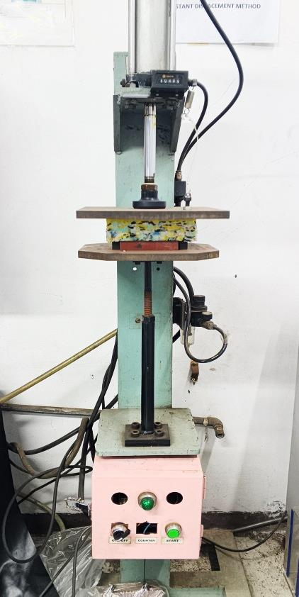
- | 19 November 2025 |  |  |  | 17 November 2025
NAMA PRODUK / MODEL | BUSA PU
PART / NAMA KOMPONEN | BUSA PU (100x100x45)
 | ( Recovery Rate )

 |  |  | Produk Baru / Model
ALASAN PENGUJIAN |  | √ | Revisi (Test Kompresi untuk mengukur Recovery Busa PU)
 |  |  | Keluhan Pelanggan
 |  |  | Lainnya :

PENGUJIAN | Standar Pengujian Mengacu kepada :
 | JIS K-6400-4:2004,Method B
TUJUAN PENGUJIAN | Untuk memahami seberapa tahan lama kasur / airmate terhadap
 | Tingkat Pemulihannya ( Recovery Rate ) dan Kepadatan (Density )

1
2
4
3
NAMA MESIN UJI | TEST KOMPRESI
 | a. | Airmate :
KONDISI PENGUJIAN |  | Kompresi airmate hingga 50% dari tebal |  |  |  |  |  | sisi depan & samping kanan |  | sisi belakang & samping kiri
 | b. | Frekuensi Test :
 |  | 80.000 kali |  |  |  |  | No | Before | After | Selisih | % | Penyusutan
 | c. | Pengecekkan Hasil : |  |  |  |  | 1 | 47 | 41 | 6 | 87.23% | 12.77%
 |  | 30 menit setelah airmate dikeluarkan dari mesin test |  |  |  |  | 2 | 48 | 42 | 6 | 87.50% | 12.50%
SYARAT LULUS UJI | Penyusutan Maksimal : |  |  |  |  |  | 3 | 48 | 41 | 7 | 85.42% | 14.58%
 | 15% dari dimensi / standar ukuran awal |  |  |  |  |  | 4 | 47 | 41 | 6 | 87.23% | 12.77%

HASIL |  | √ | LULUS UJI |  | TIDAK LULUS UJI |  | (satuan dalam mm)

TANGGAL : 19 NOVEMBER 2025 |  |  |  |  |  | DESKRIPSI / KETERANGAN HASIL UJI
DIUJI OLEH | DICEK OLEH |  |  | DISETUJUI OLEH |  | Berdasarkan Hasil Uji :
 |  |  |  |  |  | 1. | Recovery Rate pada Busa PU Tebal 50 mm = 85,42 ~ 87,50%
 |  |  |  |  |  | 2. | Lifespan = 1 ~ 2 Tahun

Feri Pebriana | Yulan Septian |  |  | Shanty.M
QC Testing | Kepala Bagian QC |  |  | Manager QC

